分析指标1.0
互联网常用分析指标
AARRR | Acquisition | Activation | Retention | Revenue | Refer
 | 获客 | 激活 | 留存 | 变现 | 传播
目的 | 优化成本，扩大规模 | 让潜在用户真正使用产品 | 唤醒并留住用户 | 提高每位用户带来的收益 | 维持并加速增长
用户行为 | 下载软件 | 领取新手福利 | 页面浏览 | 加入购物车 | 参与
 | 注册账号 | 完成一次购买行为 | 消费行为 | 询价、预约 | 分享
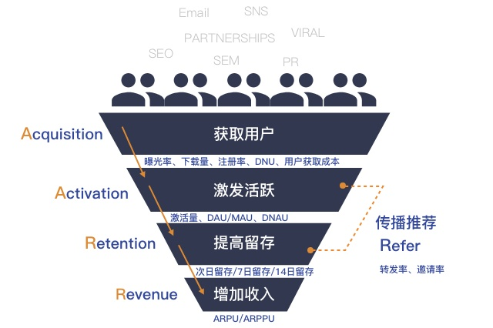
 | 登录活动页面 | 更多交互行为 | 更多交互行为 | 购买、复购 | 评论
转化手段 | 付费渠道 | 新手引导 | 满足核心需求 | 广告变现 | 付费渠道
 | 有机渠道 | 新手福利/红包/任务 | 满足延伸需求 | 增值服务变现 | 有机渠道
 | 病毒/口碑渠道 | 利用社交关系链 | 需求触发 | 电商、直播变现 | 病毒/口碑渠道
 | SEO 搜索引擎优化 | 会员限时体验 | 满足被动需求 | 数据变现 | SEO 搜索引擎优化
 |  | 定期发短信/邮件/推送 | 用户习惯养成 | 金融变现
现状 | 获客成本上升、差异大 | 次日用户流失率达90%+ | 参考：FaceBook 40-20-10 | 社群付费率3-5% | 私域、裂变
关键点 | 精准营销 用户需求匹配 | 快速了解使用方法 快速认识产品价值 | 感受到产品的核心价值 | 进一步满足需求 | 如何兼顾留存
核心指标 | 曝光量 (被多少人看到了) | 设备激活量 (点开app次数) | 距离上次登录的时间 | 订单数 | 病毒系数K (付费流量对自然流量的影响程度) 转发分享带来的用户量
 | 下载量 | 新手教程完成量 | 每日流失量 (日活的差值) | GMV 总成交额 (Gross Merchandise Volume) | 评论数
 | 安装量 | DAU 日活跃用户数 | 流失率 (流失用户/总用户数) | PUR 付费渗透率 (付费用户/活跃用户) | 分享次数
 | PV 页面浏览量/点击数 (PagevView) | WAU 周活跃用户数 | 次日留存率 | 付费频次 | 用户分享率
 | UV 独立访客数 (有多少用户看了) Unique Visitor | MAU 月活跃用户数 | 3日留存率 | PCT 客单价/平均购买金额 (消费总额/频次) | 分享转化率
 | DNU 日新增用户数 (Day New User) | DAOT 日均使用时长 | 7日留存率 (活跃用户/同批新增用户) | ARPU 平均每用户收入(Average Revenue Per User) 总收入/活跃用户
 | CVR 渠道转化率 (Conversion Rate) 每个平台注册/每个平台点击 | DAU / MAU 用户黏性 (高频 0.5) | 30日留存率 | ARPPU 平均每付费用户收入Average Revenue Per Paying User) 总收入/付费用户
 | CAC 用户获取成本 (Customer Acquisition Cost) 营销费用/获客数量 | 订阅量/询价量 | 分享回流比 (跳回量/分享量) | LTV 用户生命周期价值 LT [平均生命周期 7天走 14天走 21天走] * ARPU (体现企业有多赚钱)
分析模型 | 渠道追踪 | 时间分析 | 留存分析 | RMF模型 | 病毒传播
 | 用户画像 | 漏斗分析 | 黏性分析 | 聚类分析
 | 行为偏好 | Aha时刻 | 用户构成 | 热力图模型
案例分析

